Sayfa1
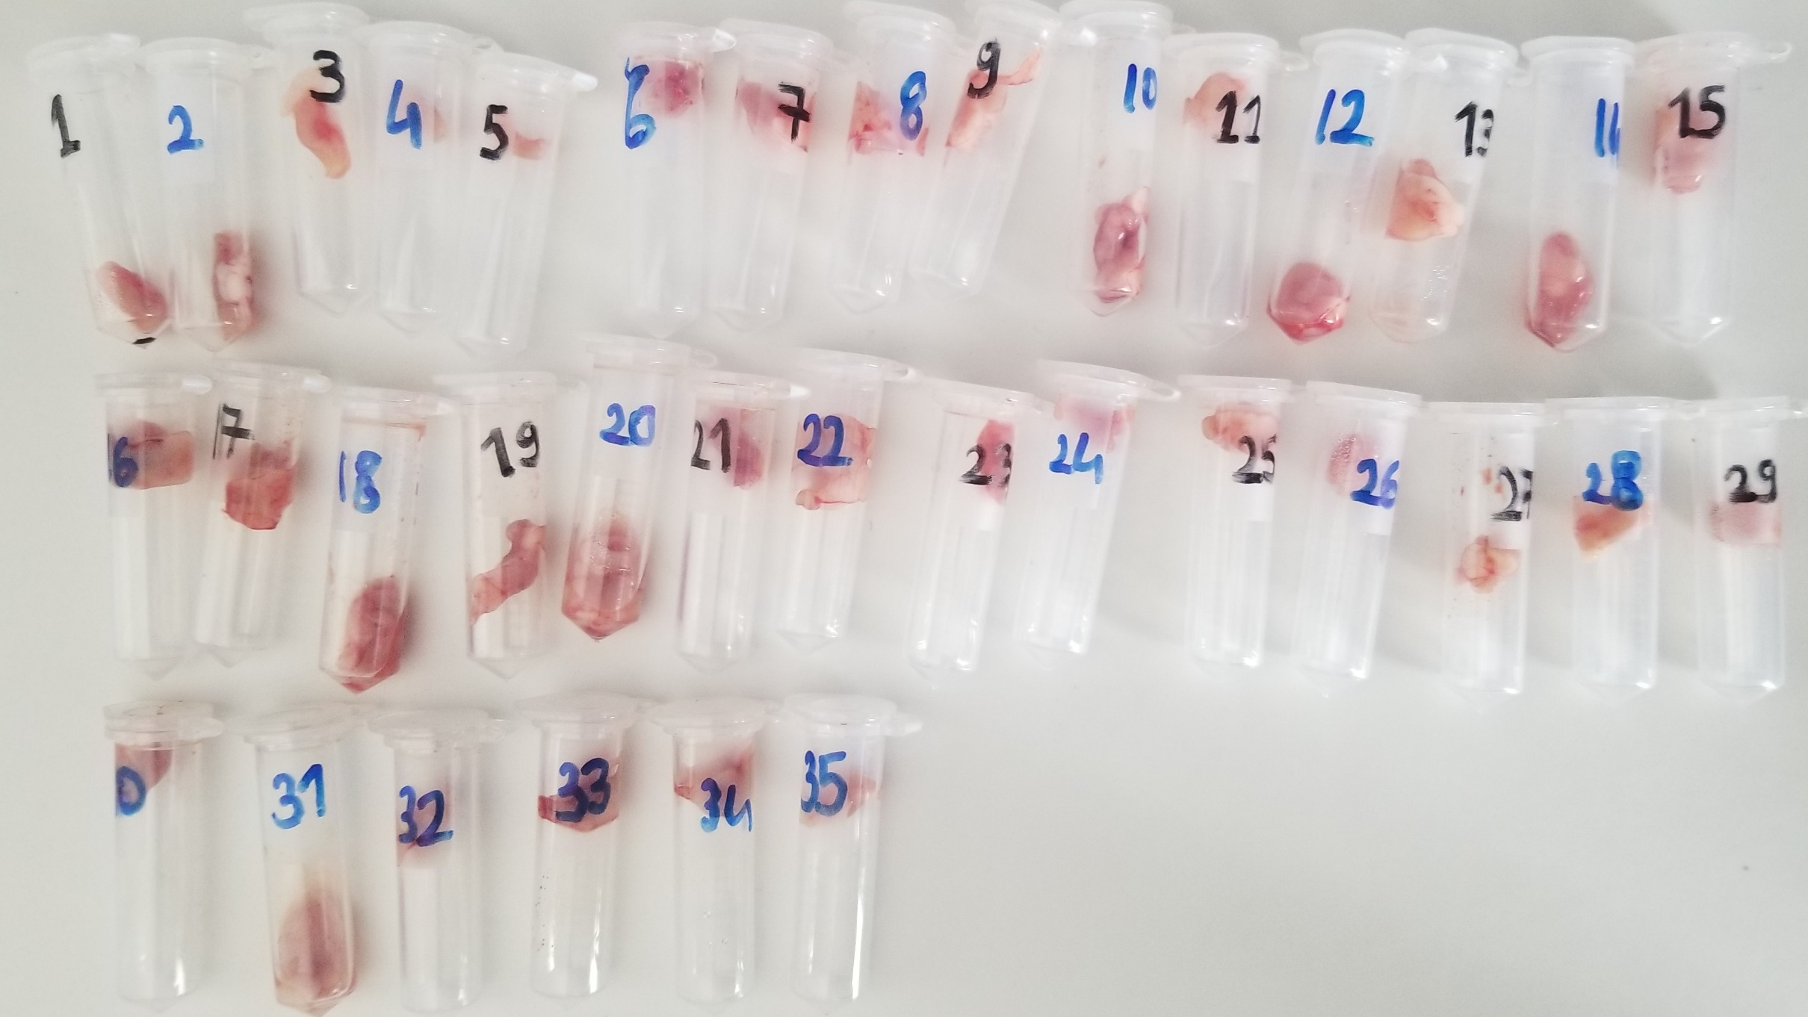
Numune | TAS (mmol/L) | TOS (µmol/L) | OSI
Numune-1 | 0.7 | 5.38 | 0.76857142857
Numune-2 | 0.62 | 3.61 | 0.58225806452
Numune-3 | 0.83 | 2.97 | 0.3578313253
Numune-4 | 0.74 | 2.51 | 0.33918918919
Numune-5 | 0.49 | 3.09 | 0.6306122449
Numune-6 | 0.72 | 3.58 | 0.49722222222
Numune-7 | 0.94 | 2.71 | 0.28829787234
Numune-8 | 1.03 | 2.9 | 0.28155339806
Numune-9 | 0.57 | 2.59 | 0.45438596491
Numune-10 | 1.19 | 6.66 | 0.55966386555
Numune-11 | 0.8 | 2.1 | 0.2625
Numune-12 | 0.6 | 3.73 | 0.62166666667
Numune-13 | 0.58 | 2.91 | 0.50172413793
Numune-14 | 1.21 | 8.45 | 0.69834710744
Numune-15 | 0.84 | 5.96 | 0.70952380952
Numune-16 | 0.53 | 5.02 | 0.94716981132
Numune-17 | 0.98 | 4 | 0.40816326531
Numune-18 | 1.14 | 5 | 0.43859649123
Numune-19 | 1.08 | 9.05 | 0.83796296296
Numune-20 | 0.98 | 3.37 | 0.34387755102
Numune-21 | 1.14 | 11.23 | 0.9850877193
Numune-22 | 1.42 | 2.39 | 0.16830985915
Numune-23 | 1.18 | 8.23 | 0.69745762712
Numune-24 | 0.96 | 7.8 | 0.8125
Numune-25 | 1.17 | 4.2 | 0.35897435897
Numune-26 | 1.09 | 3.92 | 0.35963302752
Numune-27 | 1.53 | 3.72 | 0.2431372549
Numune-28 | 1.35 | 1.56 | 0.11555555556
Numune-29 | 1.36 | 2.36 | 0.17352941176
Numune-30 | 1.23 | 1.45 | 0.11788617886
Numune-31 | 1.27 | 3.53 | 0.27795275591
Numune-32 | 1 | 4.52 | 0.452
Numune-33 | 1.6 | 5.83 | 0.364375
Numune-34 | 1.22 | 5.85 | 0.47950819672
Numune-35 | 1.26 | 4.09 | 0.3246031746

